상품제안서
레빗 치카 스퀘어 UV-C 휴대용 칫솔 살균기 | 상품코드: F24816

 |  |  |  |  |  |  | 02-412-0044 | www.easy1.co.kr
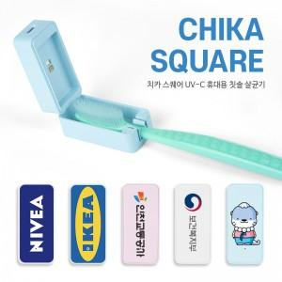

【상세/제작정보】 | *알루미늄 타입으로 변경 시 문의 바랍니다. (변경시 전사 인쇄 불가, 레이저 인쇄 가능)

【인쇄/포장옵션】 | 풀칼라 / 포장지포장

【공급단가】 | 수량 | 100~ | 300~ | 500~ | 1,000~ | 3,000~
*VAT별도 | 단가 | 10,030원 | 9,860원 | 9,610원 | 9,450원 | 9,200원

【상품 URL】 | https://dev.easy1.co.kr:443/src/goods_detail.php?gdno=24816

